Sheet1
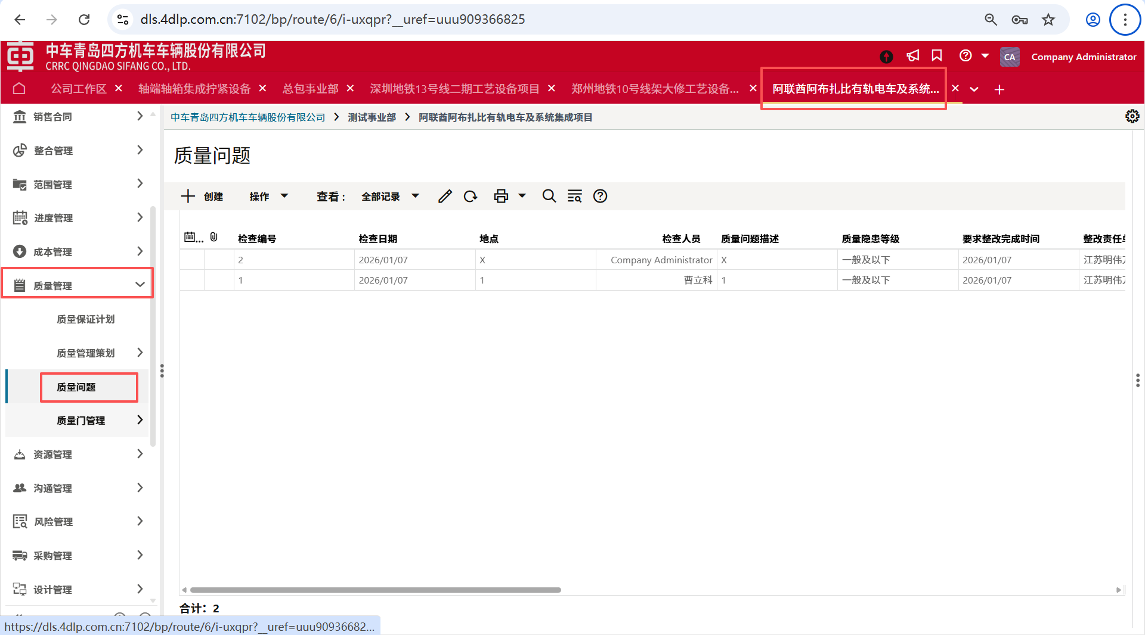
要素标签 | 要素名称 | 数据定义 | 块
地点 | CRRC_QPR_DD | SYS Short Description Text 255 | 问题记录
是否发起质量隐患整改通知单 | CRRC_QPR_SFFQZLYHZGTZD | CRRC SD_SFZTBM | 问题记录
检查人员 | CRRC_QPR_JCRY | CRRC USER_PK | 问题记录
检查日期 | CRRC_OSIR_JCRQ | Date Only Picker | 问题记录
检查编号 | CRRC_QPR_JCBH | SYS Short Description Text 255 | 问题记录
相关问题图片 | CRRC_QIR_XGWTTP | Image Picker | 问题记录
要求整改完成时间 | CRRC_QPR_YQZGWCSJ | Date Only Picker | 问题记录
质量问题描述 | CRRC_QPR_ZLWTMS | SYS Long Description Text | 问题记录
质量隐患等级 | CRRC_QPR_ZLYHDJ | CRRC QPR_ZLYHDJ_PD | 问题记录
通知单发送日期 | CRRC_QPR_TZDFSRQ | Date Only Picker | 问题记录
整改复查人 | CRRC_QPR_ZGFCR | CRRC USER_PK | 整改复查信息
整改复查意见 | CRRC_QPR_ZGFCYJ | SYS Long Description Text | 整改复查信息
整改完成情况描述 | CRRC_QPR_ZGWQKMS | SYS Long Description Text | 整改信息
整改完成时间 | CRRC_OSIR_ZGWCSJ | Date Only Picker | 整改信息
整改责任人 | CRRC_QPR_ZGZRR | CRRC USER_PK | 整改信息
整改责任单位 | CRRC_QPR_ZGZZDW | CRRC SE_GYSMC_PK | 整改信息
创建时间 | uuu_creation_date | SYS Date Picker | Record Information
创建者 | creator_id | User Picker | Record Information
状态 | status | Short Description Text | Record Information
记录号 | record_no | Record Number Data | Record Information
Project Name | project_projectname | SYS Long Name | Project Information
Project Number | project_projectnumber | SYS Long Name | Project Information
业务流程记录 URL | uuu_bp_record_url | SYS Short Description Text 250 | hidden
负责人工号 | CRRC_FZRGH | SYS Medium Name | hidden
整改责任单位 | CRRC_OSIR_ZGZRDW | SYS Short Description Text 255 | hidden
文件归档目录 | uuu_dm_publish_path | SYS Description Text 2000 | hidden
记录上次更新日期 | uuu_record_last_update_date | Date Picker | hidden

